상품제안서
가죽곰 가죽토끼 차량용 석고방향제 [인쇄무료] | 상품코드: F17147

 |  |  |  |  |  |  | 02-412-0044 | www.easy1.co.kr
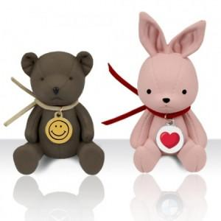

【상세/제작정보】 | 국내 유일 캐릭터 엠블럼 방향제

【인쇄/포장옵션】 | 풀칼라 / 포장지포장

【공급단가】 | 수량 | 100~ | 300~ | 500~ | 1,000~ | 2,000~
*VAT별도 | 단가 | 7,560원 | 7,290원 | 7,020원 | 6,750원 | 6,480원

【상품 URL】 | https://dev.easy1.co.kr:443/src/goods_detail.php?gdno=17147

